Secuencial 1
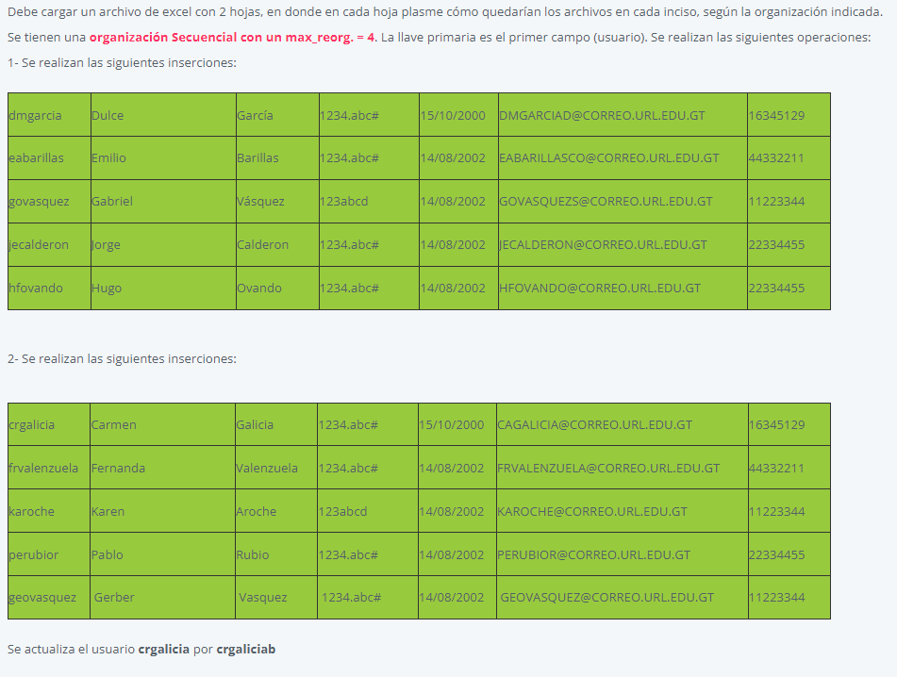

Archivo maestro |  |  |  |  |  | Bitacora |  |  |  |  |  | antes de reorganización

Usuario | Nombre | Apellido | Correo | Carnet | Estatus | Usuario | Nombre | Apellido | Correo | Carnet | Estatus
dmgarcia | Dulce | García | DMGARCIAD@CORREO.URL.EDU.GT | 16345129 | 1 | dmgarcia | Dulce | García | DMGARCIAD@CORREO.URL.EDU.GT | 16345129 | 1
eabarillas | Emilio | Barillas | EABARILLASCO@CORREO.URL.EDU.GT | 44332211 | 1 | eabarillas | Emilio | Barillas | EABARILLASCO@CORREO.URL.EDU.GT | 44332211 | 1
govasquez | Gabriel | Vásquez | GOVASQUEZS@CORREO.URL.EDU.GT | 11223344 | 1 | govasquez | Gabriel | Vásquez | GOVASQUEZS@CORREO.URL.EDU.GT | 11223344 | 1
hfovando | Hugo | Ovando | HFOVANDO@CORREO.URL.EDU.GT | 22334455 | 1 | jecalderon | Jorge | Calderon | JECALDERON@CORREO.URL.EDU.GT | 22334455 | 1

Nueva Inserción
Reorganizacion, máximo alcanzado

Archivo maestro |  |  |  |  |  | Bitacora |  |  |  |  |  | después de reorganización

Usuario | Nombre | Apellido | Correo | Carnet | Estatus | Usuario | Nombre | Apellido | Correo | Carnet | Estatus
dmgarcia | Dulce | García | DMGARCIAD@CORREO.URL.EDU.GT | 16345129 | 1 | hfovando | Hugo | Ovando | HFOVANDO@CORREO.URL.EDU.GT | 22334455 | 1 | <- Nueva inserción
eabarillas | Emilio | Barillas | EABARILLASCO@CORREO.URL.EDU.GT | 44332211 | 1
govasquez | Gabriel | Vásquez | GOVASQUEZS@CORREO.URL.EDU.GT | 11223344 | 1
hfovando | Hugo | Ovando | HFOVANDO@CORREO.URL.EDU.GT | 22334455 | 1
jecalderon | Jorge | Calderon | JECALDERON@CORREO.URL.EDU.GT | 22334455 | 1

